SMSAAM

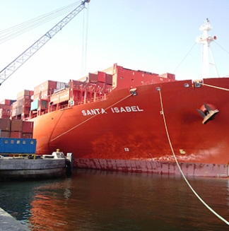
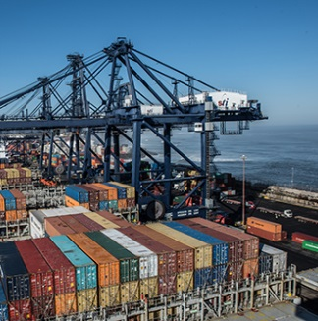

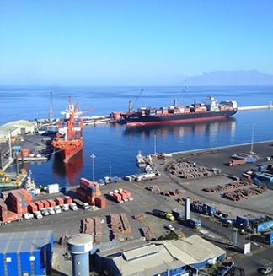
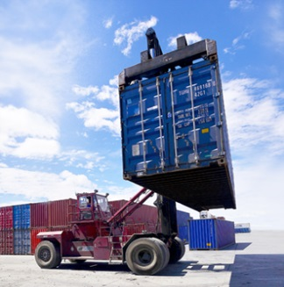
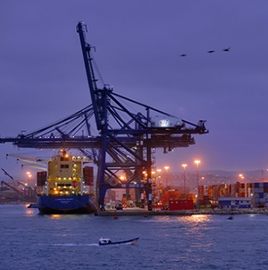
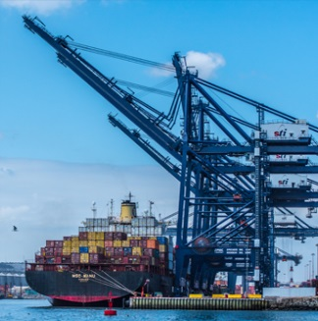
Presentación de Resultados Primer Trimestre de 2017

 | Índice | Sociedad Matriz SAAM S.A.

1 | Descripción Negocios | Acciones en circulación |  | 9,736,791,983
2 | Resumen Resultados Anuales | Free Float |  | 47.80%
3 | Estados Financieros Consolidados | Página web |  | www.saam.com
4 | Balance Consolidado | Bloomberg |  | SMSAAM CI
5 | Remolcadores | Bolsa de comercio de Santiago |  | SMSAAM
6 | Terminales Portuarios | ISIN |  | CL0001856989
7 | Logística
8 | Volúmenes Remolcadores | Reporte
9 | Volúmenes Terminales Portuarios | Periocidad | Trimestral
10 | Volúmenes Logística | Normativa | IFRS
11 | Efectivo y Deuda Financiera | Moneda | MUS$

Esta presentación entrega información general sobre Sociedad Matriz SAAM S.A. (“SM SAAM”) y empresas relacionadas. Se trata de información resumida y no pretende ser completa. No está destinada a ser considerada como asesoramiento a potenciales inversionistas. No se hacen representaciones o garantías, expresas o implícitas, en cuanto a la exactitud, la imparcialidad o integridad de la información presentada o contenida en esta presentación. Ni SM SAAM ni ninguna de sus empresas relacionadas, asesores o representantes, acepta responsabilidad alguna por cualquier pérdida o daño que surja de cualquier información presentada o contenida en esta presentación y no tendrán la obligación de actualizarla con posterioridad a la fecha en la que se emite. Cada inversionista debe llevar a cabo y confiar en su propia evaluación al momento de tomar una decisión de inversión, no constituyendo esta presentación un consejo legal, tributario o de inversión. Esta presentación no constituye una oferta o invitación o solicitud de una oferta, a la suscripción o compra de acciones. Ni esta presentación ni nada de lo aquí contenido constituirá la base de un eventual contrato o compromiso alguno.

